Texto
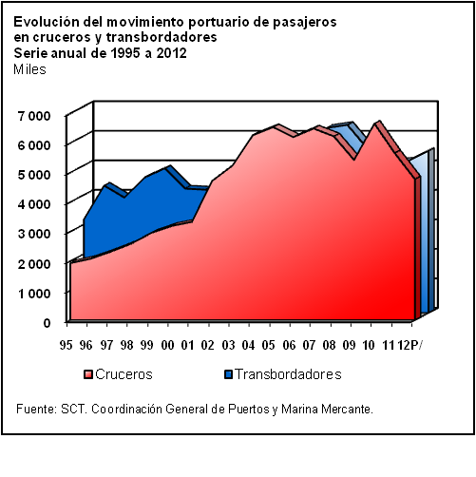
19. Comunicaciones

Para conformar este capítulo se recopiló información sobre la infraestructura del sector comunicaciones, como es la referida al número de oficinas y personal ocupado de los servicios postal y telegráfico, así como de estaciones de radio y televisión. También se incorporaron estadísticas de los servicios que ofrece este sector, tales como: correspondencia ordinaria, registrada, recibida y expedida, a nivel nacional e internacional; giros y telegramas recibidos y expedidos; servicio telefónico, fijo y móvil; radiocomunicación; estaciones terrenas; servicios satelitales, y número de usuarios de Internet.
La información para este sector se obtuvo a través de la concertación con la Secretaría de Comunicaciones y Transportes y las unidades responsables de coordinar o prestar los servicios mencionados. Esto permitió revisar y validar las series que se publican en esta edición, así como actualizar los tabulados con la información más reciente disponible.
La serie incorporada es de 1995 a 2012, sin embargo, algunos tabulados presentan series más cortas debido a la ampliación y diversificación de los servicios que registra el subsector.

19.8
Indicadores seleccionados del servicio de telefonía fija |  |  |  |  | Cuadro 19.8
Serie anual de 1995 a 2012

Año | Suscripciones telefónicas (Miles) R/ a/ | Densidad telefónica (Suscriptores por cada 100 habitantes) R/ b/ | Poblaciones con servicio telefónico | Red federal de microondas longitud desarrollada (km-circuito) | Red de fibra óptica (Miles de km) c/

1995 | 8,801 | 9.3 | 22,104 | 87,428 | 42.8
1996 | 8,826 | 9.2 | 23,145 | 96,000 | 56.1
1997 | 9,254 | 9.5 | 31,695 | 113,000 | 65.1
1998 | 9,927 | 10.0 | 38,368 | 133,000 | 75.2
1999 | 10,927 | 10.9 | 43,648 | 155,000 | 85.7

2000 | 12,332 | 12.2 | 51,077 | ND | 98.1
2001 | 13,774 | 13.4 | 53,194 | ND | 106.2
2002 | 14,975 | 14.4 | 53,315 | ND | 111.5
2003 | 16,330 | 15.5 | 53,917 | ND | 111.9
2004 | 18,073 | 17.0 | 54,099 | ND | 116.7

2005 | 19,512 | 18.1 | 54,437 | ND | 126.7
2006 | 19,861 | 18.2 | 55,308 | ND | 153.8
2007 | 19,998 | 18.1 | 55,353 | ND | 171.7
2008 | 20,491 | 18.3 | 55,353 | ND | 190.1
2009 | 19,506 | 17.2 | 55,353 | ND | 199.6

2010 | 19,919 | 17.3 | ND | ND | 212.2
2011 | 19,731 | 17.0 | ND | ND | 243.5
2012 P/ | 20,218 | 17.2 | ND | ND | 305.8

a/ Hasta 1998, los datos corresponden a TELMEX y TELNOR. A partir de 1999 se incluyen los nuevos concesionarios
de telefonía local.
b/ Las cifras se calcularon con base en las Estimaciones de población 1990-2000 y Proyecciones de población
2010-2050 elaborados por CONAPO.
c/ Incluye operadores de larga distancia (a partir de 1996) y nuevos concesionarios de telefonía local (a partir de 1999).
Fuente: COFETEL. Dirección de Información Estadística de Mercados.
Líneas de las empresas telefónicas de concesión federal

